실습
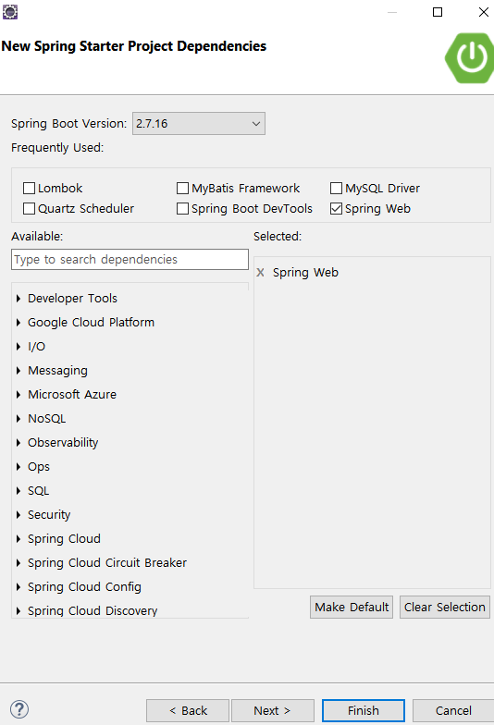
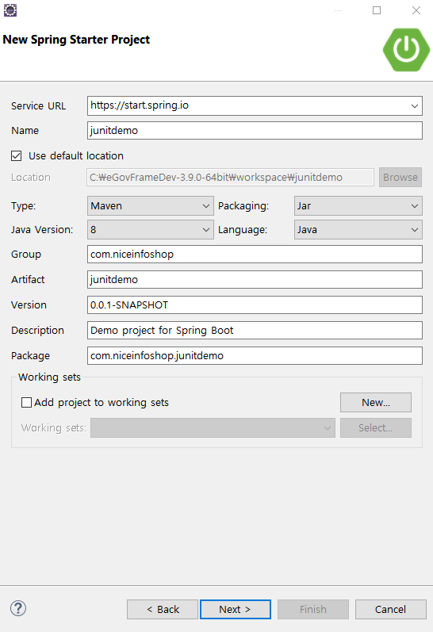

전자정부 3.9
jdk 8
jUnit 5

spring web 1개만
아무것도 선택안해도 테스트 가능하지만
서버를 실행후에도
JUnit테스트가 되는지 보기 위해

정리
단위 테스트
https://www.youtube.com/watch?v=xtN6n6wB3cw => 11:00 실습
https://www.youtube.com/watch?v=tyZMdwT3rIY
두 강좌 모두 jUnit4버전이므로 사용방법은 이해하면 되고, 예제에서의 방식만 지키면 된다.
클래스를 하나씩 따로 테스트 하는 것을 단위 테스트(Unit Test)라고 부른다.
메소드도 하나씩 따로 테스트
통합테스트
예를들어 StudenttMapper 클래스를 따로 단위테스트하고
StudentService클래스를 따로 단위 테스트하고,
이들 객체를 연결(@AutoWired)하여 같이 테스트 하는 것을 통합 테스크라고 부른다.
11:00 실습

예제
import org.junit.jupiter.api.Test;
import org.springframework.beans.factory.annotation.Autowired;
import org.springframework.boot.test.context.SpringBootTest;
import lombok.extern.slf4j.Slf4j;
@Slf4j
@SpringBootTest 사용하지 않으면 AutoWired가 null이된다.
class CalculatorTests {
@Autowired
Calculator cal;
@Test
public void add() {
//Calculator cal = new Calculator();
double result = cal.add(1, 1);
System.out.println(result);
log.info("result >> {}", result);
assertEquals(2, result, 0.00001);
assertEquals(2.0, result, 0.00001);
}
package com.niceinfoshop.demo;
import javax.annotation.PostConstruct;
import org.springframework.stereotype.Controller;
@Controller 어노테이션이 반드시 등록되 있어야 한다.
//@Service 왜냐면, AutoWire를 쓰는게 목적이니까
//@Repository 어노테이션 안쓰고 Calculater c = new Calculator()해도 됨
public class Calculator {
public double add(double num1, double num2) {
return num1 + num2;
}
public double subtract(double num1, double num2) {
return num1 - num2;
}
public double multiply(double num1, double num2) {
return num1 * num2;
}
public double divide(double num1, double num2) {
if (num2 != 0) {
return num1 / num2;
} else {
System.out.println("오류: 나누기 연산의 분모는 0이 될 수 없습니다.");
return Double.NaN; // 예외 처리를 위해 NaN(Not-a-Number) 반환
}
}
@PostConstruct
public void add() {
System.out.println("aaaaaaaaaaaaaaaaaa");
}
}

